상품제안서
[멀티백] 민자부직포가방 (주문제작) | 상품코드: S16580

 |  |  |  |  |  |  | 02-713-8555 | www.synergygift.co.kr
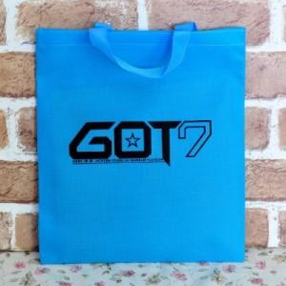 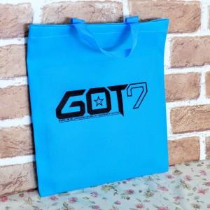 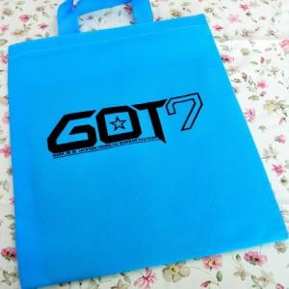

【상세/제작정보】 | 사이즈에 다라서 금액 차이가 있습니다.

【인쇄/포장옵션】 | 풀칼라 / 포장불가능

【공급단가】 | 수량 | 2,000~ | 3,000~ | 5,000~ | 10,000~ | 20,000~
*VAT별도 | 단가 | 940원 | 910원 | 870원 | 840원 | 810원

【상품 URL】 | https://www.synergygift.co.kr:443/src/goods_detail.php?gdno=8741

